Etusivu
KUSTAA - kuormituslaskentatyökalu

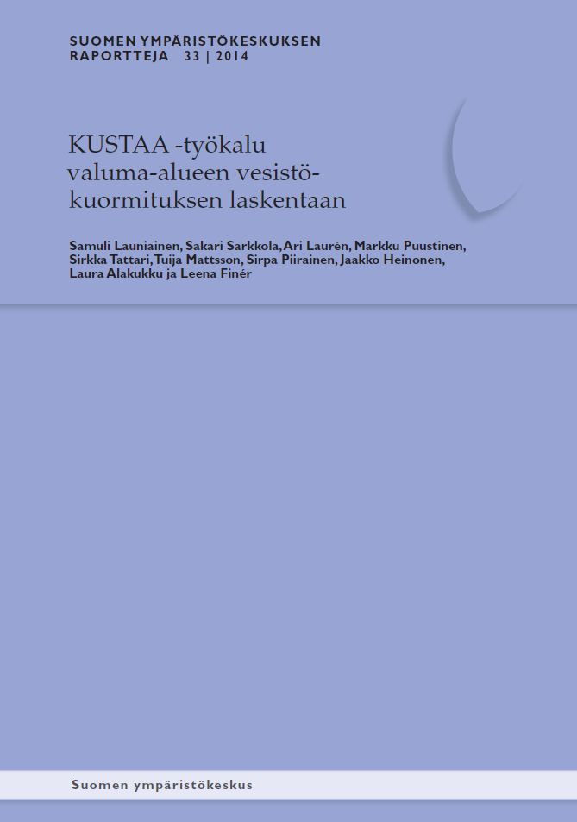
versio 2.06 (19.11.2014)
© Samuli Launiainen, Ari Laurén ym. 2014.

KÄYTTÖLIITTYMÄ avataan "Laske kuormitukset" -painikkeesta
Mikäli painike ei näy, zoomaa näkymää (oik. alhaalta)

LÄHTÖTIETOJEN ANTAMINEN:
Ominaiskuormitukset - kuormitusluvut
Lähtötiedot - kuormittajatietojen syöttö

TULOKSET:
Tulos_Kuormitukset - kokonaiskuormat ja kuormitusosuudet
Pivots - vuotuisen kuormituksen tarkastelu
Tulos_Vuosikuormat -tulostaulukko

LIITE_1:
Ominaiskuormituslukuja eri lähteistä

KIRJALLISUUS:
Kirjallisuusviitteet

AVAA KÄYTTÖOHJE (pdf) | Suomen Ympäristökeskuksen Raportteja 33 (2014)

 | KUSTAA -verkkosivu: päivitykset ym.

Tulos_Kuormitukset
KUORMITUSTULOKSET (kumulatiivinen)

 | Typpi,kg |  |  |  | Fosfori,kg |  |  |  | Kiintoaine,kg
 | Odotusarvo | std | Osuus kok.% | std % | Odotusarvo | std | Osuus kok.% | std % | Odotusarvo | std | Osuus kok.% | std %

TAUSTAKUORMA | 44250.0 | 8823.6 | 71.4 | 4.1 | 1734.6 | 561.2 | 54.6 | 8.0 | 180186.0 | 201994.9 | 25.5 | 20.5
LASKEUMA | 1800.0 | 148.7 | 2.9 | 0.5 | 60.0 | 5.9 | 1.9 | 0.4 | 0.0 | 0.0 | 0.0 | 0.0
METSÄTALOUS | 1550.7 | 117.6 | 2.5 | 0.4 | 130.7 | 14.8 | 4.1 | 0.8 | 78423.5 | 6484.6 | 11.1 | 3.2
TURVETUOTANTO | 3312.0 | 412.0 | 5.3 | 1.0 | 79.2 | 13.8 | 2.5 | 0.6 | 7920.0 | 985.1 | 1.1 | 0.3
PELTOVILJELY | 8379.0 | 467.0 | 13.5 | 2.0 | 821.1 | 45.8 | 25.8 | 4.6 | 438600.0 | 17811.5 | 62.1 | 17.1
KARJATALOUS | 0.0 | 0.0 | 0.0 | 0.0 | 0.0 | 0.0 | 0.0 | 0.0 | 0.0 | 0.0 | 0.0 | 0.0
YHDYSKUNNAT | 321.3 | 75.1 | 0.5 | 0.1 | 79.2 | 18.7 | 2.5 | 0.7 | 1314.0 | 282.9 | 0.2 | 0.1
MUUT KUORMITUSLÄHTEET | 2355.5 | 538.9 | 3.8 | 1.0 | 272.8 | 57.9 | 8.6 | 2.2 | 0.0 | 0.0 | 0.0 | 0.0
TARKASTELTAVA KOHDE | 0.0 | 0.0 | 0.0 | 0.0 | 0.0 | 0.0 | 0.0 | 0.0 | 0.0 | 0.0 | 0.0 | 0.0

KOKONAISKUORMITUS | 61968.5 | 8864.3 |  |  | 3177.5 | 566.8 |  |  | 706443.5 | 202884.9

Kiintoaine (kg)
TAUSTAKUORMA | 180186
LASKEUMA | 0
METSÄTALOUS | 78423.453233
TURVETUOTANTO | 7920
PELTOVILJELY | 438600
KARJATALOUS | 0
YHDYSKUNNAT | 1314
MUUT KUORMITUSLÄHTEET | 0
TARKASTELTAVA KOHDE | 0
KOKONAISKUORMITUS | 706443.45323
Typpi (kg)
TAUSTAKUORMA | 44250
LASKEUMA | 1800
METSÄTALOUS | 1550.7291848
TURVETUOTANTO | 3312
PELTOVILJELY | 8379
KARJATALOUS | 0
YHDYSKUNNAT | 321.3
MUUT KUORMITUSLÄHTEET | 2355.5
TARKASTELTAVA KOHDE | 0
KOKONAISKUORMITUS | 61968.529185
Fosfori (kg)
TAUSTAKUORMA | 1734.6
LASKEUMA | 60
METSÄTALOUS | 130.65339605
TURVETUOTANTO | 79.2
PELTOVILJELY | 821.1
KARJATALOUS | 0
YHDYSKUNNAT | 79.2
MUUT KUORMITUSLÄHTEET | 272.775
TARKASTELTAVA KOHDE | 0
KOKONAISKUORMITUS | 3177.528396

Typpi, kuormitusosuus (%)
Fosfori, kuormitusosuus (%)
Kiintoaine, kuormitusosuus (%)

 | Typpi,kg |  |  |  | Fosfori,kg |  |  |  | Kiintoaine,kg
KUORMITUSLUOKKA | Odotusarvo | std | Osuus luokasta% | std % | Odotusarvo | std | Osuus luokasta% | std % | Odotusarvo | std | Osuus luokasta% | std %

METSÄTALOUS | 1550.7 | 117.6 |  |  | 130.7 | 14.8 |  |  | 78423.5 | 6484.6
Uudistushakkuu+maanmuokkaus, kivennäismaat | 485.7 | 49.9 | 31.3 | 3.1 | 23.2 | 3.7 | 17.7 | 3.0 | 0.0 | 0.0 | 0.0 | 0.0
Uudistushakkuu, turvemaat | 1031.4 | 106.0 | 66.5 | 3.1 | 24.8 | 2.1 | 19.0 | 2.5 | 0.0 | 0.0 | 0.0 | 0.0
Uudisojitus | 0.0 | 0.0 | 0.0 | 0.0 | 0.0 | 0.0 | 0.0 | 0.0 | 0.0 | 0.0 | 0.0 | 0.0
Kunnostusojitus | 0.0 | 0.0 | 0.0 | 0.0 | 78.7 | 14.1 | 60.2 | 4.7 | 78423.5 | 6484.6 | 100.0 | 0.0
Lannoitus, kivennäismaat | 33.6 | 10.9 | 2.2 | 0.7 | 0.0 | 0.0 | 0.0 | 0.0 | 0.0 | 0.0 | 0.0 | 0.0
Lannoitus, turvemaat | 0.0 | 0.0 | 0.0 | 0.0 | 4.1 | 1.5 | 3.1 | 1.1 | 0.0 | 0.0 | 0.0 | 0.0
Toimenpide_7
Toimenpide_8
Toimenpide_9
Toimenpide_10

TURVETUOTANTO | 3312.0 | 412.0 |  |  | 79.2 | 13.8 |  |  | 7920.0 | 985.1
Kuntoonpanovaihe, pintavalutuskenttä | 0.0 | 0.0 | 0.0 | 0.0 | 0.0 | 0.0 | 0.0 | 0.0 | 0.0 | 0.0 | 0.0 | 0.0
Kuntoonpanovaihe, perustaso | 0.0 | 0.0 | 0.0 | 0.0 | 0.0 | 0.0 | 0.0 | 0.0 | 0.0 | 0.0 | 0.0 | 0.0
Perustaso | 0.0 | 0.0 | 0.0 | 0.0 | 0.0 | 0.0 | 0.0 | 0.0 | 0.0 | 0.0 | 0.0 | 0.0
Virtaamansäätö | 0.0 | 0.0 | 0.0 | 0.0 | 0.0 | 0.0 | 0.0 | 0.0 | 0.0 | 0.0 | 0.0 | 0.0
Kasvillisuuskenttä | 0.0 | 0.0 | 0.0 | 0.0 | 0.0 | 0.0 | 0.0 | 0.0 | 0.0 | 0.0 | 0.0 | 0.0
Pintavalutus, ympärivuotinen | 3312.0 | 412.0 | 100.0 | 0.0 | 79.2 | 13.8 | 100.0 | 0.0 | 7920.0 | 985.1 | 100.0 | 0.0
Pintavalutus, sulan maan aika | 0.0 | 0.0 | 0.0 | 0.0 | 0.0 | 0.0 | 0.0 | 0.0 | 0.0 | 0.0 | 0.0 | 0.0
Kemikalointi, sulan maan aika | 0.0 | 0.0 | 0.0 | 0.0 | 0.0 | 0.0 | 0.0 | 0.0 | 0.0 | 0.0 | 0.0 | 0.0

PELTOVILJELY | 8379.0 | 467.0 |  |  | 821.1 | 45.8 |  |  | 438600.0 | 17811.5
Syyskyntö | 3222.0 | 194.9 | 38.5 | 2.4 | 205.2 | 20.6 | 25.0 | 2.3 | 166500.0 | 11694.7 | 38.0 | 2.0
Syysvilja | 0.0 | 0.0 | 0.0 | 0.0 | 0.0 | 0.0 | 0.0 | 0.0 | 0.0 | 0.0 | 0.0 | 0.0
Kultivointi | 0.0 | 0.0 | 0.0 | 0.0 | 0.0 | 0.0 | 0.0 | 0.0 | 0.0 | 0.0 | 0.0 | 0.0
Sänkimuokkaus kevennetty | 2970.0 | 415.7 | 35.4 | 3.3 | 285.0 | 32.7 | 34.7 | 2.9 | 187500.0 | 13169.7 | 42.7 | 2.1
Sänkipeite talven yli | 0.0 | 0.0 | 0.0 | 0.0 | 0.0 | 0.0 | 0.0 | 0.0 | 0.0 | 0.0 | 0.0 | 0.0
Suorakylvö syysvilja | 891.0 | 50.0 | 10.6 | 0.8 | 143.1 | 20.1 | 17.4 | 2.2 | 29700.0 | 1640.6 | 6.8 | 0.4
Suorakylvö kevätvilja | 0.0 | 0.0 | 0.0 | 0.0 | 0.0 | 0.0 | 0.0 | 0.0 | 0.0 | 0.0 | 0.0 | 0.0
Pysyvä nurmipeite | 864.0 | 62.0 | 10.3 | 0.9 | 120.0 | 12.4 | 14.6 | 1.5 | 36600.0 | 1865.9 | 8.3 | 0.5
Viherkesanto | 432.0 | 31.0 | 5.2 | 0.5 | 67.8 | 6.2 | 8.3 | 0.8 | 18300.0 | 932.9 | 4.2 | 0.3
Avokesanto | 0.0 | 0.0 | 0.0 | 0.0 | 0.0 | 0.0 | 0.0 | 0.0 | 0.0 | 0.0 | 0.0 | 0.0
Viljelysuunta_11
Viljelysuunta_12
Viljelysuunta_13
Viljelysuunta_14
Viljelysuunta_15
Viljelysuunta_16
Viljelysuunta_17
Viljelysuunta_18
Viljelysuunta_19
Viljelysuunta_20

KARJATALOUS | 0.0 | 0.0 |  |  | 0.0 | 0.0 |  |  | 0.0 | 0.0
Siipikarja
Nauta
Lihakarja
Sika
Porotarha
Suunta_6
Suunta_7
Suunta_8

YHDYSKUNNAT | 321.3 | 75.1 |  |  | 79.2 | 18.7 |  |  | 1314.0 | 282.9
Taajama-asutus, jätevedet puhdistettu | 0.0 | 0.0 | 0.0 | 0.0 | 0.0 | 0.0 | 0.0 | 0.0 | 0.0 | 0.0 | 0.0 | 0.0
Taajama-asutus, jätevedet puhdistamaton | 0.0 | 0.0 | 0.0 | 0.0 | 0.0 | 0.0 | 0.0 | 0.0 | 0.0 | 0.0 | 0.0 | 0.0
Haja-asutus, jätevedet puhdistettu | 300.0 | 74.7 | 93.4 | 2.5 | 75.0 | 18.7 | 94.7 | 2.0 | 1095.0 | 272.8 | 83.3 | 5.6
Haja-asutus, jätevesiasetuksen minimitaso | 0.0 | 0.0 | 0.0 | 0.0 | 0.0 | 0.0 | 0.0 | 0.0 | 0.0 | 0.0 | 0.0 | 0.0
Kesämökit (rannalla) | 21.3 | 7.5 | 6.6 | 2.5 | 4.2 | 1.4 | 5.3 | 2.0 | 219.0 | 74.8 | 16.7 | 5.6
Hulevedet rakennettu ympäristö, keskimäärin | 0.0 | 0.0 | 0.0 | 0.0 | 0.0 | 0.0 | 0.0 | 0.0 | 0.0 | 0.0 | 0.0 | 0.0
Muu_7 | 0.0 | 0.0 | 0.0 | 0.0 | 0.0 | 0.0 | 0.0 | 0.0 | 0.0 | 0.0 | 0.0 | 0.0
Muu_8
Muu_9
Muu_10

MUUT KUORMITUSLÄHTEET | 2355.5 | 538.9 |  |  | 272.8 | 57.9 |  |  | 0.0 | 0.0
Selluntuotanto | 0.0 | 0.0 | 0.0 | 0.0 | 0.0 | 0.0 | 0.0 | 0.0 | 0.0 | 0.0 | 0.0 | 0.0
Paperinvalmistus | 0.0 | 0.0 | 0.0 | 0.0 | 0.0 | 0.0 | 0.0 | 0.0 | 0.0 | 0.0 | 0.0 | 0.0
Kalanviljelylaitokset, maalla | 331.5 | 85.8 | 14.1 | 4.2 | 60.8 | 15.7 | 22.3 | 6.1 | 0.0 | 0.0 | 0.0 | 0.0
Kalanviljelylaitokset, vesiviljely | 0.0 | 0.0 | 0.0 | 0.0 | 0.0 | 0.0 | 0.0 | 0.0 | 0.0 | 0.0 | 0.0 | 0.0
Lannoitevalmistus | 0.0 | 0.0 | 0.0 | 0.0 | 0.0 | 0.0 | 0.0 | 0.0 | 0.0 | 0.0 | 0.0 | 0.0
Turkistarhaus | 2024.0 | 532.1 | 85.9 | 4.2 | 212.0 | 55.7 | 77.7 | 6.1 | 0.0 | 0.0 | 0.0 | 0.0
Muu_7
Muu_8
Muu_9
Muu_10
Muu_11
Muu_12
Muu_13
Muu_14
Muu_15

TARKASTELTAVA KOHDE | 0.0 | 0.0 |  |  | 0.0 | 0.0 |  |  | 0.0 | 0.0
YVA kohde | 0.0 | 0.0 | 0.0 | 0.0 | 0.0 | 0.0 | 0.0 | 0.0 | 0.0 | 0.0 | 0.0 | 0.0
Kohde_2
Kohde_3
Kohde_4
Kohde_5

Pivots
Aine | SS
KA/sd | Od. arvo

Row Labels | Sum of Taustakuorma | Sum of Laskeuma | Sum of METSÄTALOUS | Sum of TURVETUOTANTO | Sum of PELTOVILJELY | Sum of KARJATALOUS | Sum of YHDYSKUNNAT | Sum of MUUT KUORMITUSLÄHTEET | Sum of TARKASTELTAVA KOHDE
2005 | 30031 | 0 | 10690.935252 | 1320 | 73100 | 0 | 219 | 0 | 0
2006 | 30031 | 0 | 8457.8417281 | 1320 | 73100 | 0 | 219 | 0 | 0
2007 | 30031 | 0 | 21326.043184 | 1320 | 73100 | 0 | 219 | 0 | 0
2008 | 30031 | 0 | 13956.834516 | 1320 | 73100 | 0 | 219 | 0 | 0
2009 | 30031 | 0 | 12589.064742 | 1320 | 73100 | 0 | 219 | 0 | 0
2010 | 30031 | 0 | 11402.733811 | 1320 | 73100 | 0 | 219 | 0 | 0
Grand Total | 180186 | 0 | 78423.453233 | 7920 | 438600 | 0 | 1314 | 0 | 0

Vuosikuormitus (kg)

Kuormitusosuudet (%)

